⑥西部選手権・申込書
申込みメールの件名
⇒「チーム名または学校名・大会名」としてください。
※中学校が地域クラブとして参加する場合
⇒「学校名(○○クラブ)・大会名」
添付する「申込ファイル名」
⇒「学校名またはチーム名・種目・大会名」としてください。
種目毎（男女別毎）にファイルを分けて作成・添付してください。
（１ファイル１シート）
※中学校が地域クラブとして参加する場合
⇒「学校名(○○クラブ)・種目・大会名」
大会要項の全体ファイルのままでの送信はしないでください。
申込書(シート)作成
⇒ 参加大会申込シートをコピー後、作成してください。
セルは動かさないでください。 （×⇒ 結合、分割、セル幅など）
ＰＤＦなどに変換しないでください。
静岡県西部卓球選手権大会参加申込書
団体名 |  | クラブチームの申し込みは備考欄に在籍校を記入ください。 同一校の早い段階での対戦を避けるためです。
責任者 |  | 携帯tel(必須）

種目（ ） |  | ★記入例 浜松太郎（スペースを入れないこと）
順位 | 氏 名 | 備考 | 順位 | 氏 名 | 備考
1 |  |  | 21

2 |  |  | 22

3 |  |  | 23

4 |  |  | 24

5 |  |  | 25

6 |  |  | 26

7 |  |  | 27

8 |  |  | 28

9 |  |  | 29

10 |  |  | 30

11 |  |  | 31

12 |  |  | 32

13 |  |  | 33

14 |  |  | 34

15 |  |  | 35

16 |  |  | 36

17 |  |  | 37

18 |  |  | 38

19 |  |  | 39

20 |  |  | 40

「参加料」欄も
参加者(ﾁｰﾑ)数・金額確認のため、
入力をお願いします。
◇ 強い（ランク)順に、フルネームを楷書で記入し、難しい苗字には備考欄にフリガナを付してください。
◇ 少年団・クラブで参加する選手は、備考欄に学校名を記入してください。
◇ 種目欄に参加種目を記入してください。
振込者名
⇒必ず「申込団体名」でお願いします。
個人名×（不可：申込書との突合が困難なため）
 | 参加料 | 円 | × | 人 ＝ | 円
 |  | ※ 種目別参加料金額、参加人数を入力してください。 |  |  | ※自動計算

駐車場配置
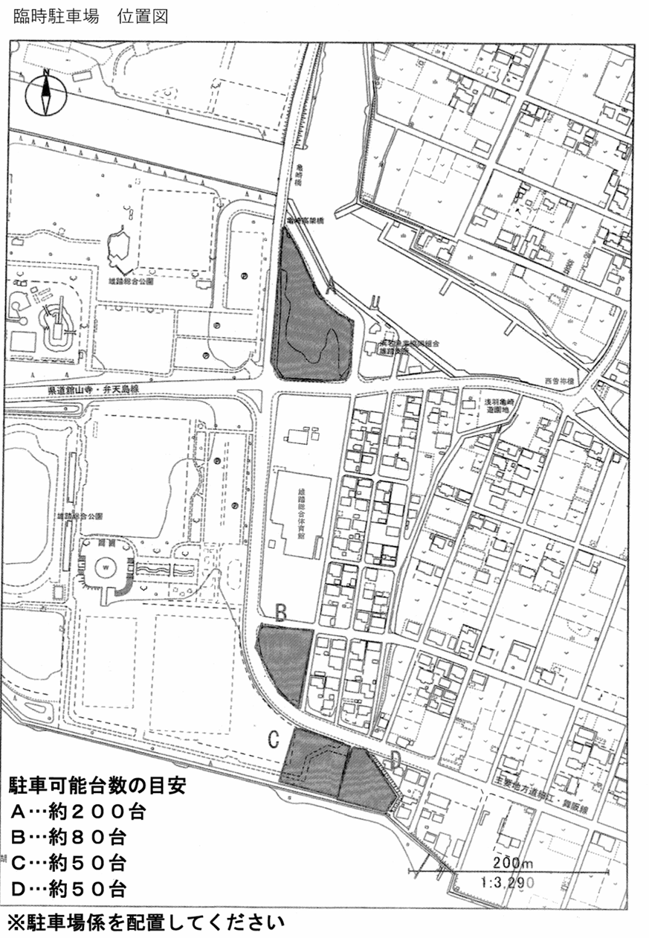
雄踏総合体育館 駐車場案内

駐車場Ａ

雄踏総合体育館

送迎用駐車場

A駐車場案内図
A 駐車場 案内図

出入口

N

注意事項
駐車場係員が誘導しますので、指示に従ってください。
南側に向けて前向き駐車でお願いします。
一番南を1列めとして、西から1m程度の間隔で駐車してください。
場内未舗装のため、段差がありますので、徐行でお願いします。
体育館へ向かう時は駐車場の南西の横断歩道を利用してください。

南向き駐車

 | 帰路ルート

南向き駐車

横断歩道

体育館へ

